4
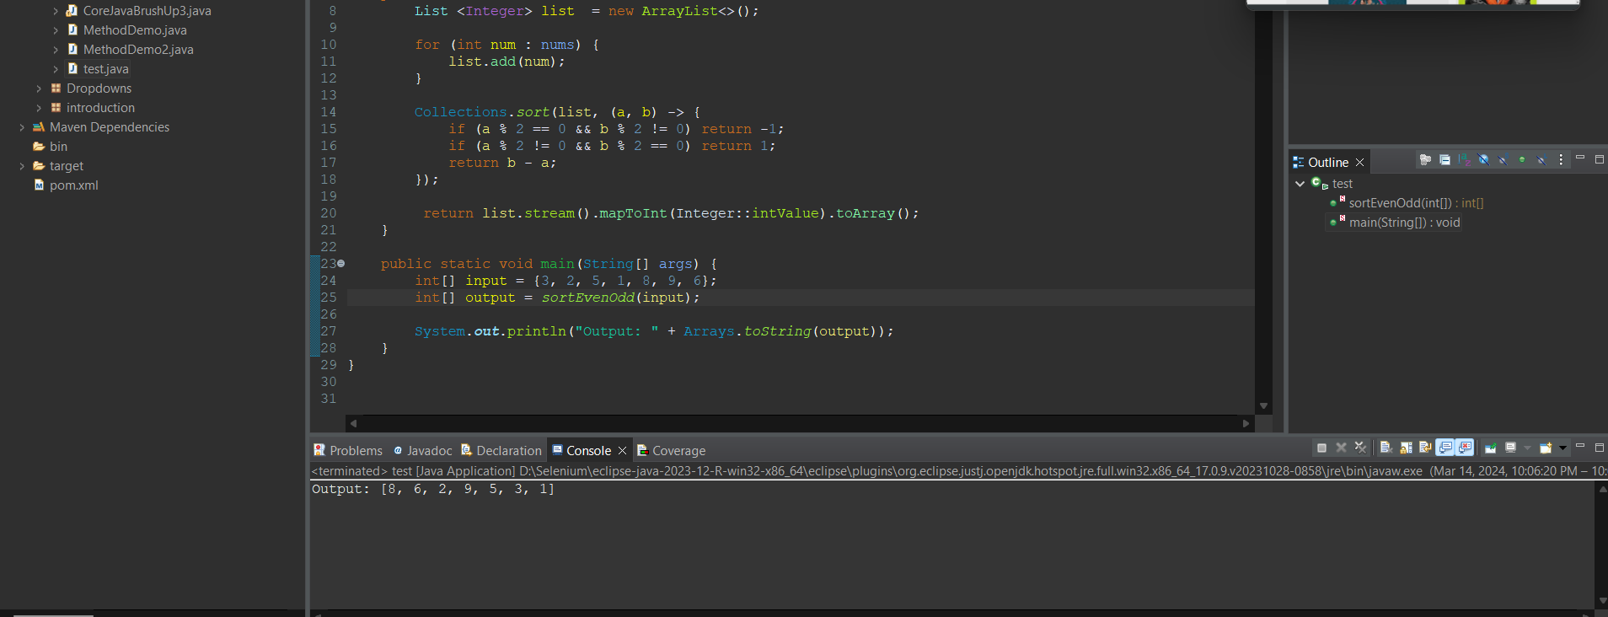 import java.util.ArrayList; import java.util.Arrays; import java.util.Collections; import java.util.List; public class test { public static int[] sortEvenOdd(int[] nums) { List <Integer> list = new ArrayList<>(); for (int num : nums) { list.add(num); } Collections.sort(list, (a, b) -> { if (a % 2 == 0 && b % 2 != 0) return -1; if (a % 2 != 0 && b % 2 == 0) return 1; return b - a; }); return list.stream().mapToInt(Integer::intValue).toArray(); } public static void main(String[] args) { int[] input = {3, 2, 5, 1, 8, 9, 6}; int[] output = sortEvenOdd(input); System.out.println("Output: " + Arrays.toString(output)); } }

